Table 1
木工验收单
验收阶段 | 验收项目 | 验收标准 |  | 验收工具 | 图例 | 是否合格 | 整改是否合格
木工 | 轻质隔断-龙骨架 | 现场外观检查，并核对主辅材品牌；门窗或特殊节点处安装附加龙骨等加强措施；隔音、隔热材料填充密实。 |  | 目测、手摸 | 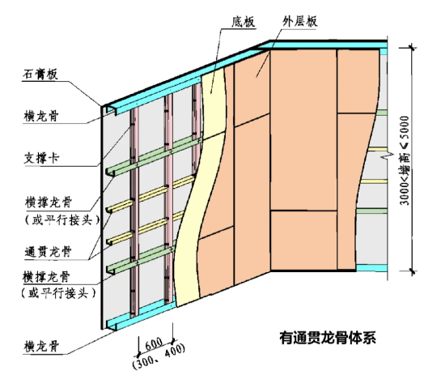 | 合格 □不合格 □ | 合格 □不合格 □
 | 轻钢吊顶-龙骨架 | 现场外观检查，并核对主辅材品牌；吊杆安装完成后做承重检测；灯具安装重量大于3kg时需加设龙骨固定装置；主龙骨安装间距不得＞1000mm，副龙骨安装不得大于400mm；龙骨铺设完成进行整体性检测，无晃动 |  | 5m钢卷 尺、目测、手摸 | 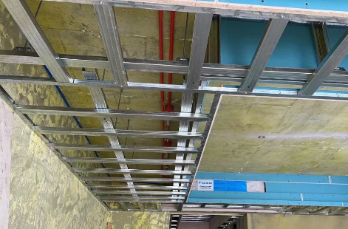 | 合格 □不合格 □ | 合格 □不合格 □
 | 轻质隔断-饰面板 | 现场外观检查，并核对主辅材品牌；板缝拼接，石膏板与板之间留有5-8mmV字缝隙；表面平整度偏差≤2mm；阴阳角方正偏差≤2mm |  | 2m靠尺、楔形尺 | 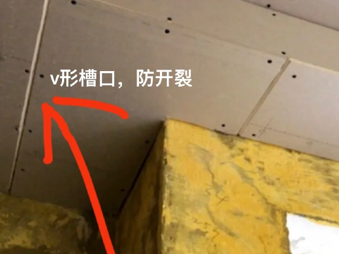 | 合格 □不合格 □ | 合格 □不合格 □
 | 轻钢吊顶-饰面板 | 现场外观检查，并核对主辅材品牌；板缝拼接，石膏板与板之间留有5-8mmV字缝隙；表面平整度偏差≤2mm；使用双层板施工，并且错缝固定；石膏板拐角位置要求用整板 |  | 2m靠尺、水平仪 | 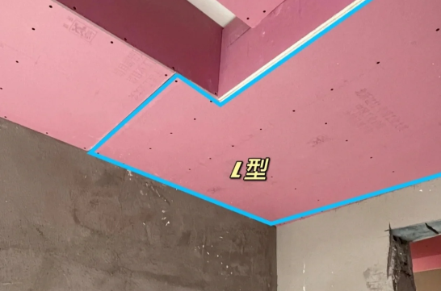 | 合格 □不合格 □ | 合格 □不合格 □
 | 石膏线 | 现场外观检查，并核对主辅材品牌；转角接缝应45度角拼接，接缝严密吻合；装饰线安装的基层必须平整、坚实，不得在有灰尘或颗粒的基层上安装装饰线，不得有松动基层，装饰线不得随基层起伏；石膏拼花完整、一致 |  | 水平仪 | 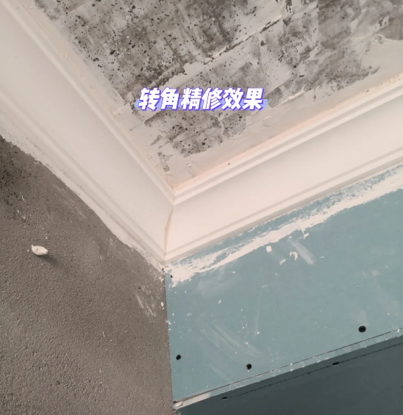 | 合格 □不合格 □ | 合格 □不合格 □
 | 打底处理 | 打底板材安装固定牢固；表面平整，边角垂直 |  | 2m靠尺 | 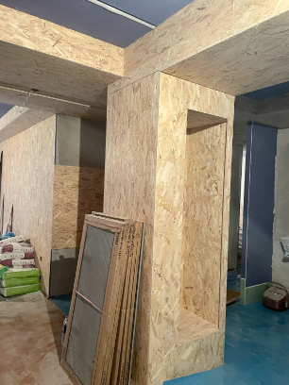 | 合格 □不合格 □ | 合格 □不合格 □
屋主： |  | 施工方： | 检查日期：
备注：以上验收内容为木工施工工艺的验收标准，屋主可以按照表中项目逐一检查。 （1）有些验收项目需要用到专业的验收工具，找装修公司施工的同学不用担心，装修公司都有这些工具，装修公司也有专人做验收服务，不需要屋主自己验收，但是我们可以作为查缺补漏来复查核实。 （2）对于没有找装修公司施工的同学，可以根据上述内容和工长配合逐一检查。

